상품제안서
바쏘 타임 핸들 텀블러 500ml | 상품코드: F32411

 |  |  |  |  |  |  | 02-412-0044 | www.easy1.co.kr
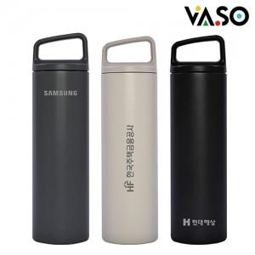

【상세/제작정보】 | <p>** 실크인쇄 100개미만 35000원별도</p><p>** 레이저인쇄 100개미만 35000원별도</p><p>** DTF필름인쇄 100개미만 70000원별도</p><p>** 배송비- 한박스 40개 / 4500원별도</p><p>&nbsp;</p>

【인쇄/포장옵션】 | 실크, 레이저, 컬러필름인쇄 / 포장지포장

【공급단가】 | 수량 | 100~ | 300~ | 500~ | 1,000~ | 3,000~
*VAT별도 | 단가 | 7,100원 | 6,750원 | 6,600원 | 6,450원 | 6,350원

【상품 URL】 | https://dev.easy1.co.kr:443/src/goods_detail.php?gdno=32411

